Hoja1
Ejercicio 5

 | Diagrama de estados |  | Estado presente |  |  | Estado siguiente |  | Salida |  |  | No es posible de reducir al no encontrar coincidencias
 |  |  | A | B | C | x = 0 | x = 1 | x = 0 | x = 1
 |  |  | 0 | 0 | 1 | 001 | 100 | 0 | 1
 |  |  | 0 | 1 | 0 | 101 | 010 | 1 | 0
 |  |  | 0 | 1 | 1 | 001 | 010 | 0 | 1
 |  |  | 1 | 0 | 0 | 010 | 011 | 0 | 0
 |  |  | 1 | 0 | 1 | 011 | 100 | 0 | 1

 | Circuito secuencial Flip-Flop JK |  | Estado presente |  |  |  |  | Estado siguiente |  |  | Salida
 |  |  | A | B | C |  | X | A | B | C | Z |  | JA | KA | JB | KB | JC | KC
 |  | 0 | 0 | 0 | 0 |  | 0 | - | - | - | x |  | x | x | x | x | x | x
 |  | 1 | 0 | 0 | 0 |  | 1 | - | - | - | x |  | x | x | x | x | x | x
 |  | 2 | 0 | 0 | 1 |  | 0 | 0 | 0 | 1 | 0 |  | 0 | x | 0 | x | x | 0
 |  | 3 | 0 | 0 | 1 |  | 1 | 1 | 0 | 0 | 1 |  | 1 | x | 0 | x | x | 1
 |  | 4 | 0 | 1 | 0 |  | 0 | 1 | 0 | 1 | 1 |  | 1 | x | x | 1 | 1 | x
 |  | 5 | 0 | 1 | 0 |  | 1 | 0 | 1 | 0 | 0 |  | 0 | x | x | 0 | 0 | x
 |  | 6 | 0 | 1 | 1 |  | 0 | 0 | 0 | 1 | 0 |  | 0 | x | x | 1 | x | 0
 |  | 7 | 0 | 1 | 1 |  | 1 | 0 | 1 | 0 | 1 |  | 0 | x | x | 0 | x | 1
 |  | 8 | 1 | 0 | 0 |  | 0 | 0 | 1 | 0 | 0 |  | x | 1 | 1 | x | 0 | x
 |  | 9 | 1 | 0 | 0 |  | 1 | 0 | 1 | 1 | 0 |  | x | 1 | 1 | x | 1 | x
 |  | 10 | 1 | 0 | 1 |  | 0 | 0 | 1 | 1 | 0 |  | x | 1 | 1 | x | x | 0
 |  | 11 | 1 | 0 | 1 |  | 1 | 1 | 0 | 0 | 1 |  | x | 0 | 0 | x | x | 1
 |  | 12 | 1 | 1 | 0 |  | 0 | - | - | - | x |  | x | x | x | x | x | x
 |  | 13 | 1 | 1 | 0 |  | 1 | - | - | - | x |  | x | x | x | x | x | x
 |  | 14 | 1 | 1 | 1 |  | 0 | - | - | - | x |  | x | x | x | x | x | x
 |  | 15 | 1 | 1 | 1 |  | 1 | - | - | - | x |  | x | x | x | x | x | x

 | Diseño circuito combinacional MUX |  | JA | I0 | I1 | I2 | I3 | I4 | I5 | I6 | I7 |  |  | JA | I0 | I1 | I2 | I3 | I4 | I5 | I6 | I7
 |  |  | A' | 0 | 1 | 2 | 3 | 4 | 5 | 6 | 7 |  |  | A' | x | x | 2 | 1 | 1 | 5 | 6 | 7
 |  |  | A | 8 | 9 | 10 | 11 | 12 | 13 | 14 | 15 |  |  | A | x | x | x | x | x | x | x | x
 | 0 |  |  |  |  |  |  |  |  |  |  |  |  | = | 0 | 0 | 0 | 1 | 1 | 0 | 0 | 0
 | 1
 | x
 |  |  | KA | I0 | I1 | I2 | I3 | I4 | I5 | I6 | I7 |  |  | KA | I0 | I1 | I2 | I3 | I4 | I5 | I6 | I7
 |  |  | A' | 0 | 1 | 2 | 3 | 4 | 5 | 6 | 7 |  |  | A' | x | x | x | x | x | x | x | x
 |  |  | A | 8 | 9 | 10 | 11 | 12 | 13 | 14 | 15 |  |  | A | 1 | 1 | 1 | 11 | x | x | x | x
 |  |  |  |  |  |  |  |  |  |  |  |  |  | = | 1 | 1 | 1 | 0 | 0 | 0 | 0 | 0

 |  |  | JB | I0 | I1 | I2 | I3 | I4 | I5 | I6 | I7 |  |  | JB | I0 | I1 | I2 | I3 | I4 | I5 | I6 | I7
 |  |  | A' | 0 | 1 | 2 | 3 | 4 | 5 | 6 | 7 |  |  | A' | x | x | 2 | 3 | x | x | x | x
 |  |  | A | 8 | 9 | 10 | 11 | 12 | 13 | 14 | 15 |  |  | A | 1 | 1 | 1 | 11 | x | x | x | x
 |  |  |  |  |  |  |  |  |  |  |  |  |  | = | 1 | 1 | A | 0 | 0 | 0 | 0 | 0

 |  |  | KB | I0 | I1 | I2 | I3 | I4 | I5 | I6 | I7 |  |  | KB | I0 | I1 | I2 | I3 | I4 | I5 | I6 | I7
 |  |  | A' | 0 | 1 | 2 | 3 | 4 | 5 | 6 | 7 |  |  | A' | x | x | x | x | 1 | 5 | 1 | 7
 |  |  | A | 8 | 9 | 10 | 11 | 12 | 13 | 14 | 15 |  |  | A | x | x | x | x | x | x | x | x
 |  |  |  |  |  |  |  |  |  |  |  |  |  | = | 0 | 0 | 0 | 0 | 1 | 0 | 1 | 0

 |  |  | JC | I0 | I1 | I2 | I3 | I4 | I5 | I6 | I7 |  |  | JC | I0 | I1 | I2 | I3 | I4 | I5 | I6 | I7
 |  |  | A' | 0 | 1 | 2 | 3 | 4 | 5 | 6 | 7 |  |  | A' | x | x | x | x | 1 | 5 | x | x
 |  |  | A | 8 | 9 | 10 | 11 | 12 | 13 | 14 | 15 |  |  | A | 8 | 1 | x | x | x | x | x | x
 |  |  |  |  |  |  |  |  |  |  |  |  |  | = | 0 | 1 | 0 | 0 | 1 | 0 | 0 | 0

 |  |  | KC | I0 | I1 | I2 | I3 | I4 | I5 | I6 | I7 |  |  | KC | I0 | I1 | I2 | I3 | I4 | I5 | I6 | I7
 |  |  | A' | 0 | 1 | 2 | 3 | 4 | 5 | 6 | 7 |  |  | A' | x | x | 2 | 1 | x | x | 6 | 1
 |  |  | A | 8 | 9 | 10 | 11 | 12 | 13 | 14 | 15 |  |  | A | x | x | 10 | 1 | x | x | x | x
 |  |  |  |  |  |  |  |  |  |  |  |  |  | = | 0 | 0 | 0 | 1 | 0 | 0 | 0 | 1

 |  |  | Z | I0 | I1 | I2 | I3 | I4 | I5 | I6 | I7 |  |  | Z | I0 | I1 | I2 | I3 | I4 | I5 | I6 | I7
 |  |  | A' | 0 | 1 | 2 | 3 | 4 | 5 | 6 | 7 |  |  | A' | x | x | 2 | 1 | 1 | 5 | 6 | 1
 |  |  | A | 8 | 9 | 10 | 11 | 12 | 13 | 14 | 15 |  |  | A | 8 | 9 | 10 | 1 | x | x | x | x
 |  |  |  |  |  |  |  |  |  |  |  |  |  | = | 0 | 0 | 0 | 1 | 1 | 0 | 0 | 1

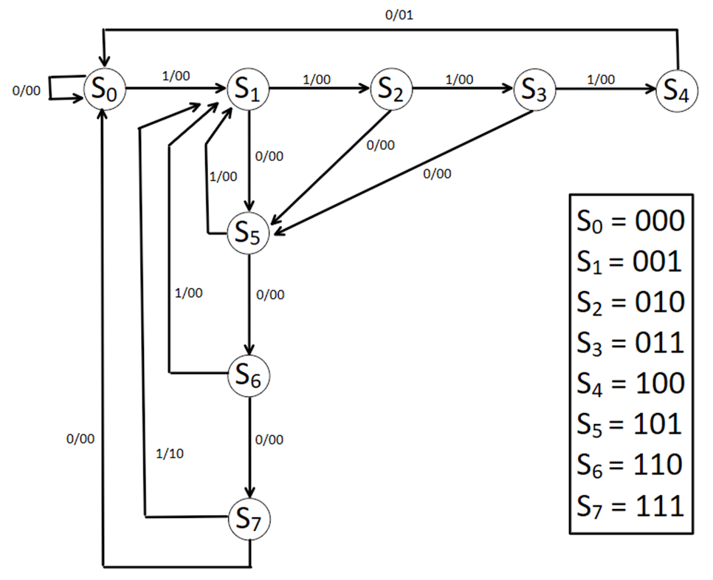
Ejercicio 6

 |  |  |  |  |  |  |  |  |  |  |  |  |  | No es posible de reducir al no encontrar coincidencias

 | Circuito secuencial Flip-Flop JK |  | Estado presente |  |  |  |  | Estado siguiente |  |  | Salida
 |  |  | A | B | C |  | X | A | B | C | Z1 | Z0 | JA | KA | JB | KB | JC | KC
 |  |  | 0 | 0 | 0 |  | 0 | 0 | 0 | 0 | 0 | 0 | 0 | x | 0 | x | 0 | x
 |  |  | 0 | 0 | 0 |  | 1 | 0 | 0 | 1 | 0 | 0 | 0 | x | 0 | x | 1 | x
 |  |  | 0 | 0 | 1 |  | 0 | 1 | 0 | 1 | 0 | 0 | 1 | x | 0 | x | x | 0
 |  |  | 0 | 0 | 1 |  | 1 | 0 | 1 | 0 | 0 | 0 | 0 | x | 1 | x | x | 1
 |  |  | 0 | 1 | 0 |  | 0 | 1 | 0 | 1 | 0 | 0 | 1 | x | x | 1 | 1 | x
 |  |  | 0 | 1 | 0 |  | 1 | 0 | 1 | 1 | 0 | 0 | 0 | x | x | 0 | 1 | x
 |  |  | 0 | 1 | 1 |  | 0 | 1 | 0 | 1 | 0 | 0 | 1 | x | x | 1 | x | 0
 |  |  | 0 | 1 | 1 |  | 1 | 1 | 0 | 0 | 0 | 0 | 1 | x | x | 1 | x | 1
 |  |  | 1 | 0 | 0 |  | 0 | 0 | 0 | 0 | 0 | 1 | x | 1 | 0 | x | 0 | x
 |  |  | 1 | 0 | 0 |  | 1 | 1 | 0 | 0 | 0 | 0 | x | 0 | 0 | x | 0 | x
 |  |  | 1 | 0 | 1 |  | 0 | 1 | 1 | 0 | 0 | 0 | x | 0 | 1 | x | x | 1
 |  |  | 1 | 0 | 1 |  | 1 | 0 | 0 | 1 | 0 | 0 | x | 1 | 0 | x | x | 0
 |  |  | 1 | 1 | 0 |  | 0 | 1 | 1 | 1 | 0 | 0 | x | 0 | x | 0 | 1 | x
 |  |  | 1 | 1 | 0 |  | 1 | 0 | 0 | 1 | 0 | 0 | x | 1 | x | 1 | 1 | x
 |  |  | 1 | 1 | 1 |  | 0 | 0 | 0 | 0 | 0 | 0 | x | 1 | x | 1 | x | 1
 |  |  | 1 | 1 | 1 |  | 1 | 0 | 0 | 1 | 1 | 0 | x | 1 | x | 1 | x | 0

